步骤
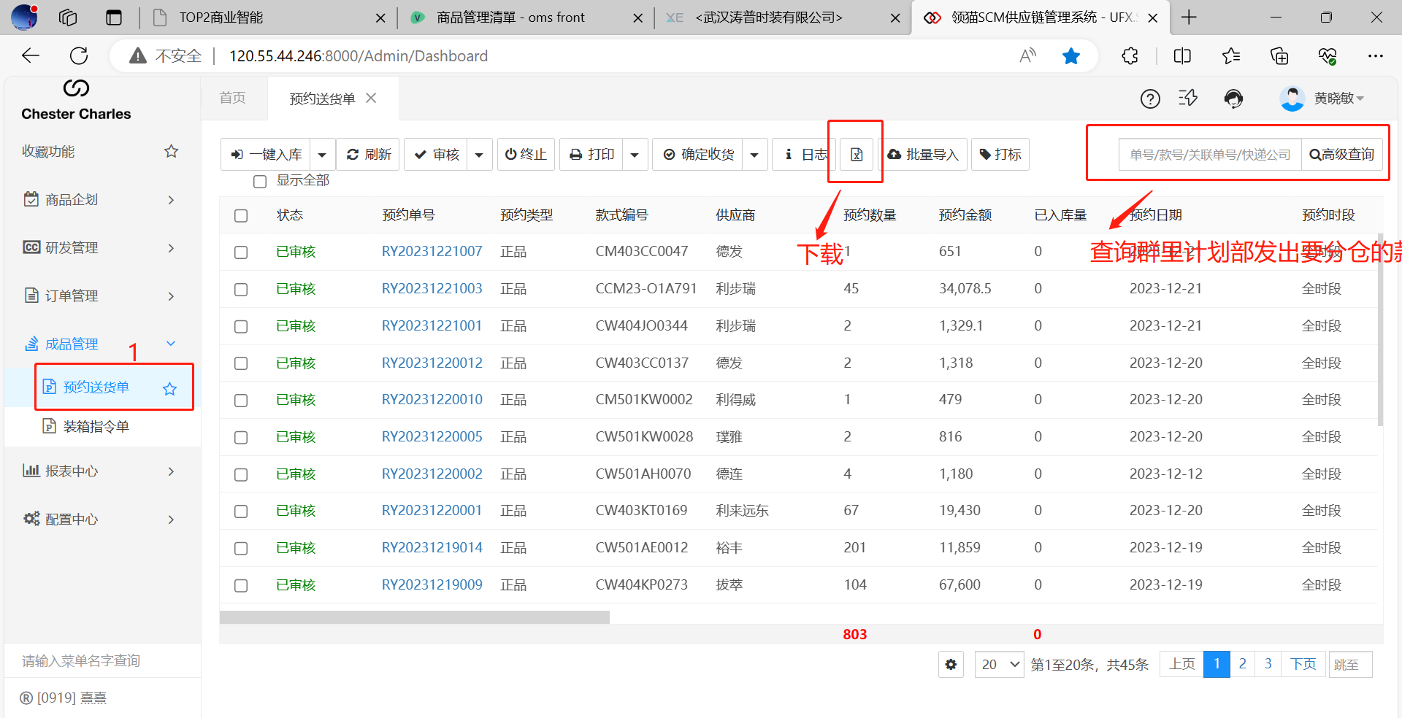
1、下载的“预约送货单”贴到“预约送货单”sheet（预约送货单的A-B列是用来检核分货的数量是否跟生产部提供的数量一致）

2、先在分仓汇总分好，与之前的区别是增加了拍照样衣仓，如果有留拍照样就需要分，没有就不需要（返单一般没有）
注：2主要是为了留下记录
3、按分仓汇总格式数值贴到“单款分仓”sheet，刷新“分仓ST”sheet
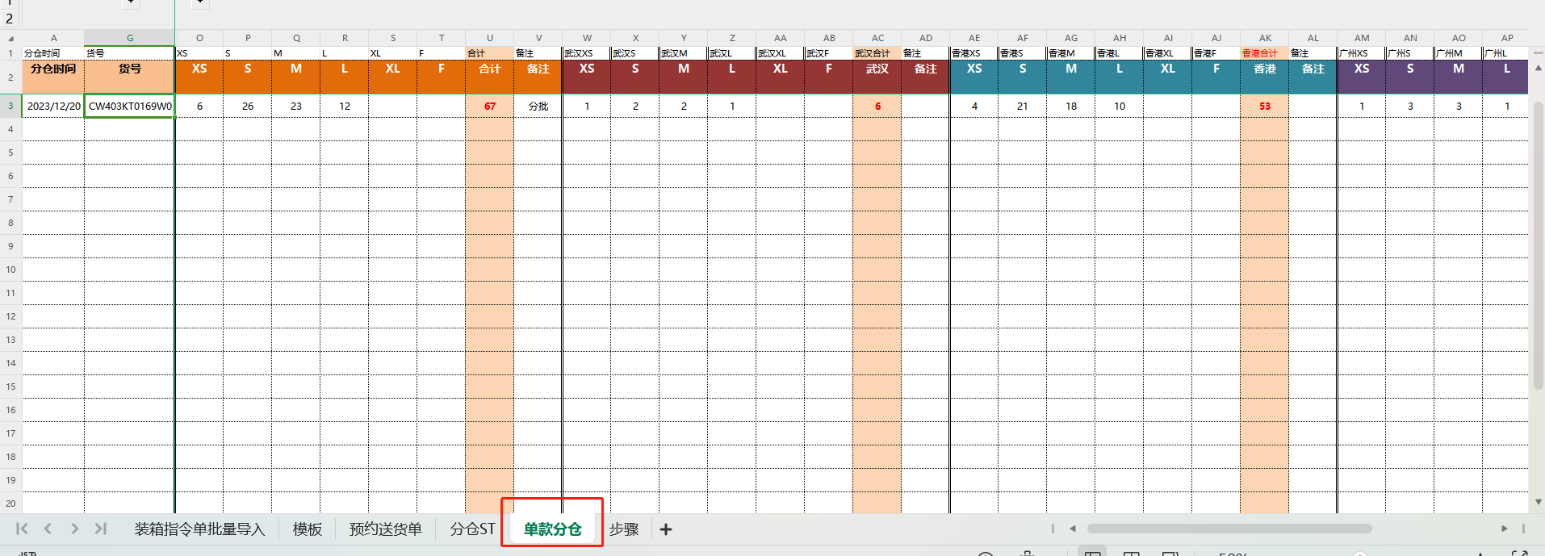

4、“模板”sheet，按说明填写，其他公式
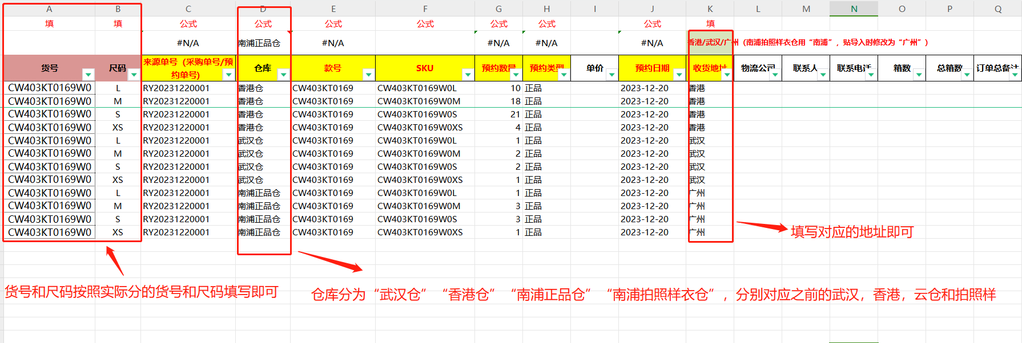

5、将模板内容C列—K列数值贴到“装箱指令单批量导入”，然后导入SCM并审核，最后把分仓明细发回给生产部，并提醒她们核对一下（我是用以前的那种，她们发截图我就回复截图，文件就回复文件）
